Sheet1
PASMOデータを用いた鉄道利用者の購買行動分析
 | http://www.orsj.or.jp/archive2/or58-01/or58_1_37.pdf
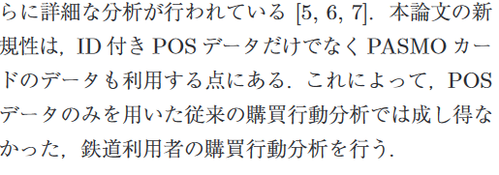

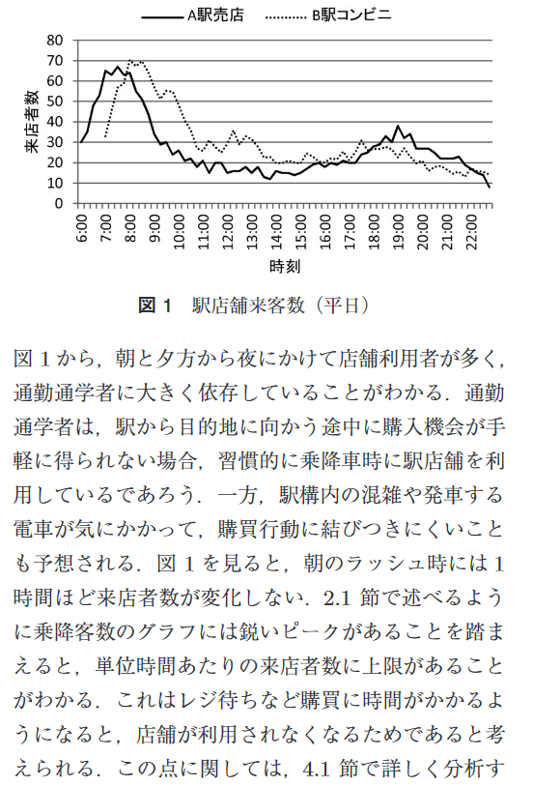
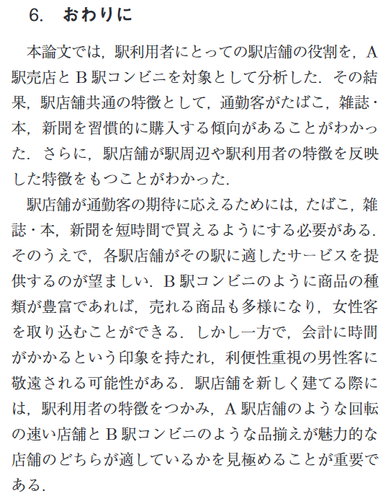
 | はじめに

時間帯ごとの利用者数

途中利用か終着点か
女性か男性か
混雑状況
品揃え

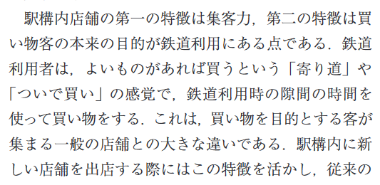
Ａ駅：
38000人/日, 立地：郊外型住宅地の中(他社路線の始発駅)、売店
B駅：
14000人/日、立地：通勤通学の目的地、提携している大手のコンビニ
メイン利用者層(性別)

 | 利用データの定義 | 分析 |  | 分析に対する結果 | 結果からの提案
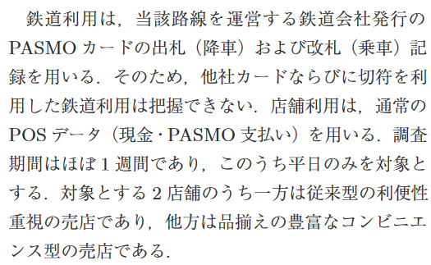
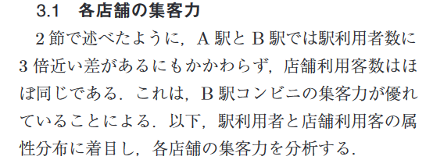
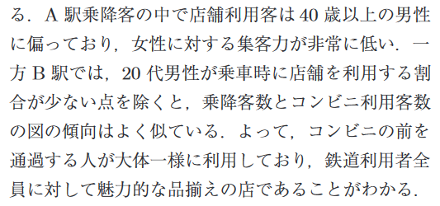

途中利用か終着点か

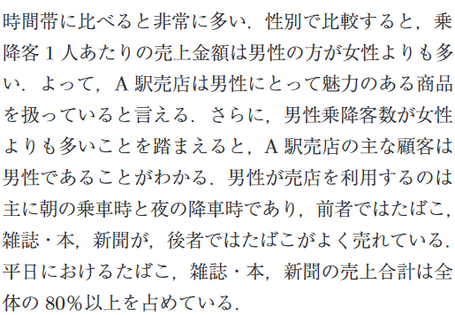
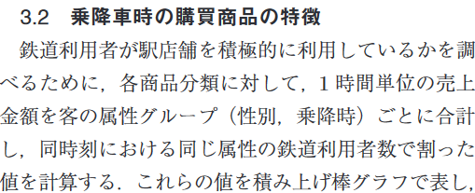

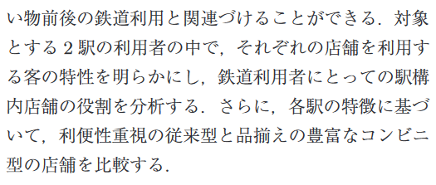
電車の移動中の時間つぶし用?

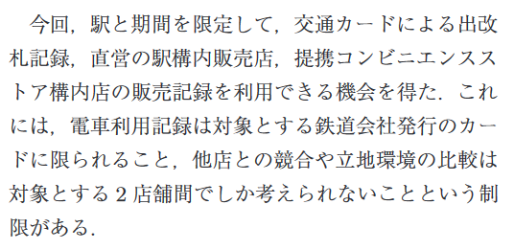
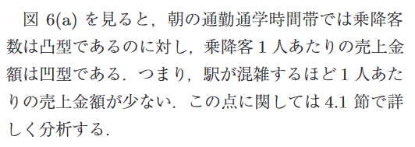

終着点なので、朝ごはんまたは昼ごはん購入?
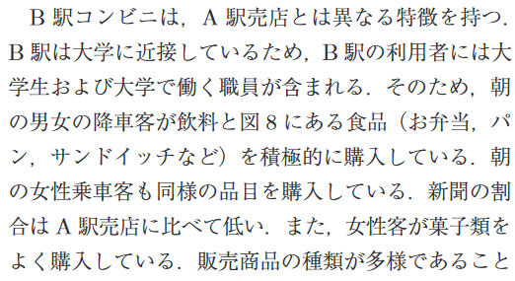
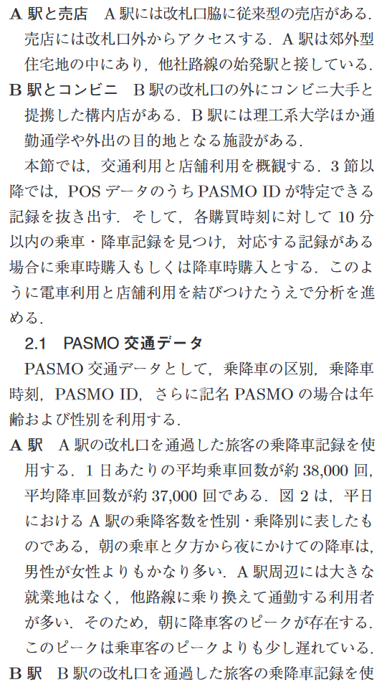

通勤通学者とそれ以外
→なぜなら通勤ほど、商品を習慣的に購入してくれる

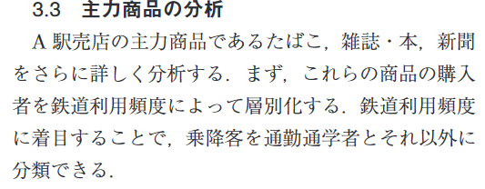
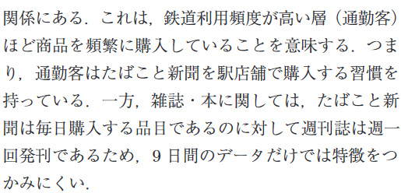

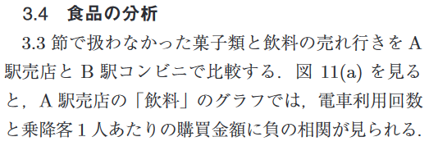

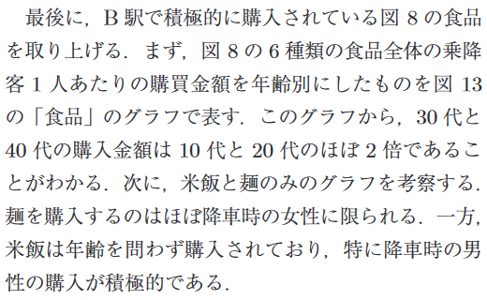

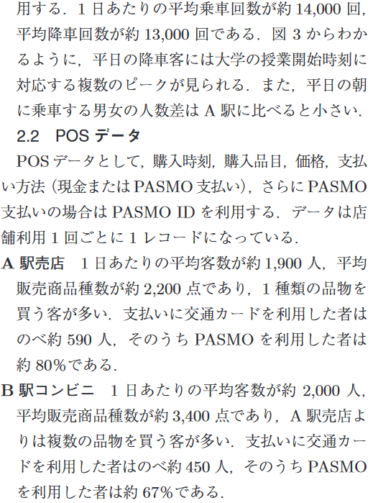

 |  |  | ★
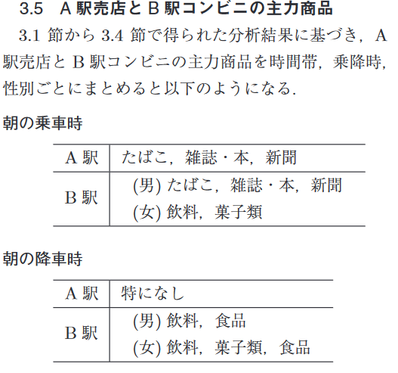

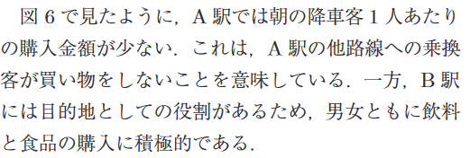

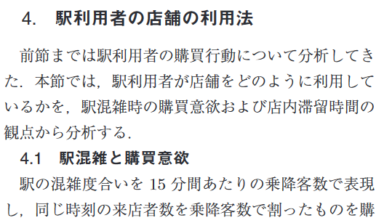
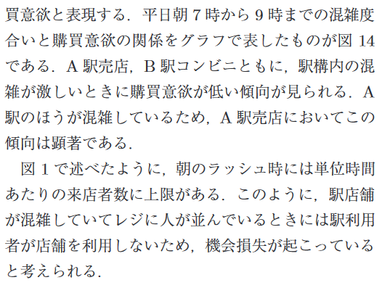
途中利用目的かつ混雑している状況が一番最悪

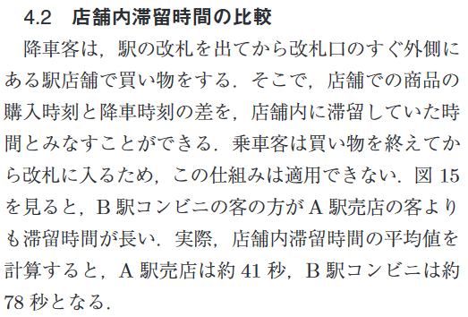

途中利用目的においては、確かに滞在時間は短い方がいい

